Лист1

 |  |  |  | ООО «Подружка невесты». 123154, г.Москва, пр.Маршала Жукова, д.51. Тел.: (495) 363-35-35
 |  |  |  |  |  |  |  | с 25.02.2013
 |  |  |  |  |  |  |  | Регионы
ПРАЙС-ЛИСТ НА ВЕЧЕРНИЕ ПЛАТЬЯ ПО АКЦИИ

№ п/п | Артикул | Наименование позиции | Фото | Изображение | Оптовая цена (в руб.) | Цена по акции (в руб.) | Скидка | Рекомендованная розничная цена
1 | AV015B | Вечернее платье | 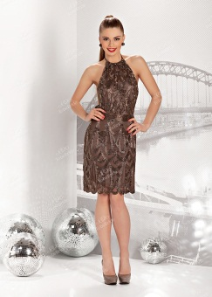 | http://www.tobebride.ru/catalog/3123/220107/?sphrase_id=249285 | 6,200р. | 4,900р. | 21% | 13,700р.
2 | BB005B | Вечернее платье | 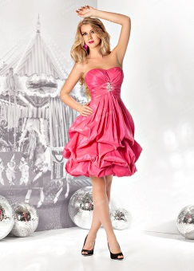 | http://www.tobebride.ru/catalog/3123/211090/?sphrase_id=249286 | 3,600р. | 2,700р. | 25% | 7,600р.
3 | BB009B | Вечернее платье | 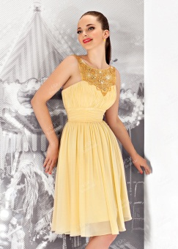 | http://www.tobebride.ru/catalog/3123/211093/?sphrase_id=249287 | 3,700р. | 2,900р. | 22% | 8,300р.
4 | BB011B | Вечернее платье | 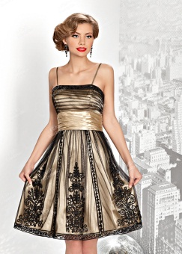 | http://www.tobebride.ru/catalog/3123/211095/?sphrase_id=249288 | 3,700р. | 2,900р. | 22% | 8,300р.
5 | BB090B | Вечернее платье | 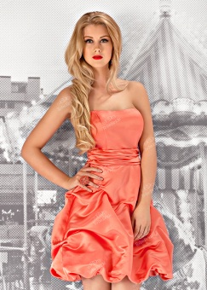 | http://www.tobebride.ru/catalog/3123/211132/?sphrase_id=249290 | 2,600р. | 2,000р. | 23% | 5,800р.
6 | BB094B | Вечернее платье |  | http://www.tobebride.ru/catalog/3123/211135/?sphrase_id=249291 | 2,900р. | 2,300р. | 21% | 6,600р.
7 | BB099B | Вечернее платье | 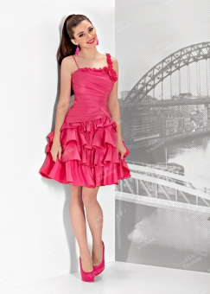 | http://www.tobebride.ru/catalog/3123/211139/?sphrase_id=249293 | 3,800р. | 2,800р. | 26% | 8,100р.
8 | BB115B | Вечернее платье | 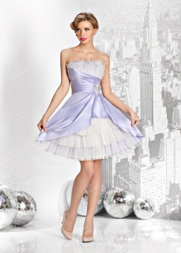 | http://www.tobebride.ru/catalog/3123/211144/?sphrase_id=249295 | 4,200р. | 3,300р. | 21% | 9,400р.
9 | BB260B | Вечернее платье | 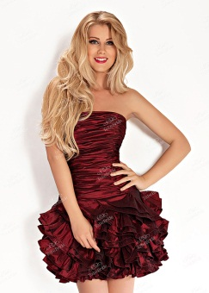 | http://www.tobebride.ru/catalog/3123/222648/?sphrase_id=249296 | 4,300р. | 3,500р. | 19% | 9,900р.
10 | C0211B | Вечернее платье | 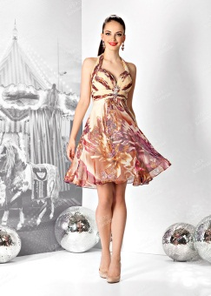 | http://www.tobebride.ru/catalog/3123/211241/?sphrase_id=249299 | 5,200р. | 3,900р. | 25% | 10,900р.
11 | CW010B | Вечернее платье |  | http://www.tobebride.ru/catalog/3123/211323/?sphrase_id=249300 | 5,200р. | 3,900р. | 25% | 10,900р.
12 | CW065B | Вечернее платье | 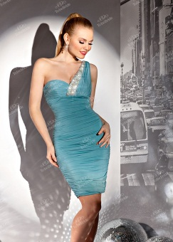 | http://www.tobebride.ru/catalog/3123/222761/?sphrase_id=249301 | 4,600р. | 3,700р. | 20% | 10,500р.
13 | CW070B | Вечернее платье |  | http://www.tobebride.ru/catalog/3123/222803/?sphrase_id=249302 | 5,400р. | 4,300р. | 20% | 12,100р.
14 | KP0135B | Вечернее платье | 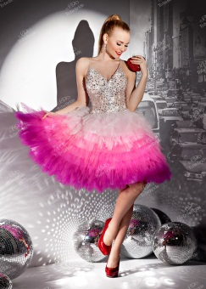 | http://www.tobebride.ru/catalog/3123/223001/?sphrase_id=249303 | 6,200р. | 4,900р. | 21% | 13,900р.
15 | MA041B | Вечернее платье | 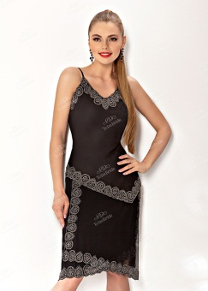 | http://www.tobebride.ru/catalog/3123/221953/?sphrase_id=249304 | 2,900р. | 2,300р. | 21% | 6,500р.
16 | MJ074B | Вечернее платье | 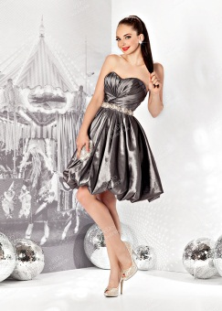 | http://www.tobebride.ru/catalog/3123/222927/?sphrase_id=249305 | 6,400р. | 4,900р. | 23% | 14,400р.

